June-W3
TimeNO | 问题 | 提出人 | 级别 | 跟进者 | 结果 | 优化建议
06-22-01 | 预估跟打单金额不一致 | 陶佩 | BUG | 彭程程
06-22-02 | 账单上传：UPS有一些负数单上传不了，这个有什么规则吗 | 崔艳 | WARNING | 余乐 | 这个用户的level是level W1 但是这个level对这个服务没有配置offRate | 级别设置的流程看来存在问题，还需要完善
06-22-03 | amazon trackingnum上传 | 陶佩 | BUG | 范晓飞 | amazon item quantity 不能为 0
06-22-04 | 客户按照我们的接口文档，用postman调创建标签的接口，返回错误 | Jessie | NORMAL | 余乐 | 没有给他配置使用fedex_2_dayt服务的权限 | 1.加到使用手册上去 2. 返回体显示直接原因
06-22-05 | 1Z6X52X30316841231 1Z6X52X30311716411 客户填写包裹信息的时候 填的是98 磅 106磅 但是预估的时候没有预估出额外费 麻烦看下是什么问题 订单是6月1号创建的 | 陶佩
06-22-06 | Fedex smartpost 发阿拉斯加 和夏威夷 都没有明细了 ？ 麻烦看下接口数据 | 陶佩
06-22-07 | 批量上传的时候不能输入小数点 客户对这一点非常在意 | Vivian |  | 余乐 |  | 优化导入 规范格式

06-23-01 | 批量打单问题 |  |  |  | 要等重构完？
06-23-02 | amazon拉单问题（有一单拉单不下来） | Zoe | BUG | 范晓飞 | item没有尺寸信息
06-23-03 | 计算器UPS多包裹情况下无法出来预估费用 |  |  | 范晓飞 | 没有重现 可能网速问题
06-23-04 | 订单上传导入问题 |  | BUG | 董礼强 | 50% | settting增加PackageType字段 设置为Required
06-23-05 | Rate估价问题 |  |  | 范晓飞 | 待深入研究
06-23-06 | 有必要改进Ezeeship新手引导教程，实现转换用户自动化 | Brian | IMPROVEMENT

06-24-01 | 订单导入 packageType问题 |  |  | 董立强 | defaultSetting问题

06-25-01 | 账单问题 reference为空了

06-26-01 | shopify默认distanceUnit问题
06-26-02 | 客户批量打单出现这个报错，打不了单 | Jessie |  | 范晓飞&余乐 | 让用户重新对这个单进行打单操作
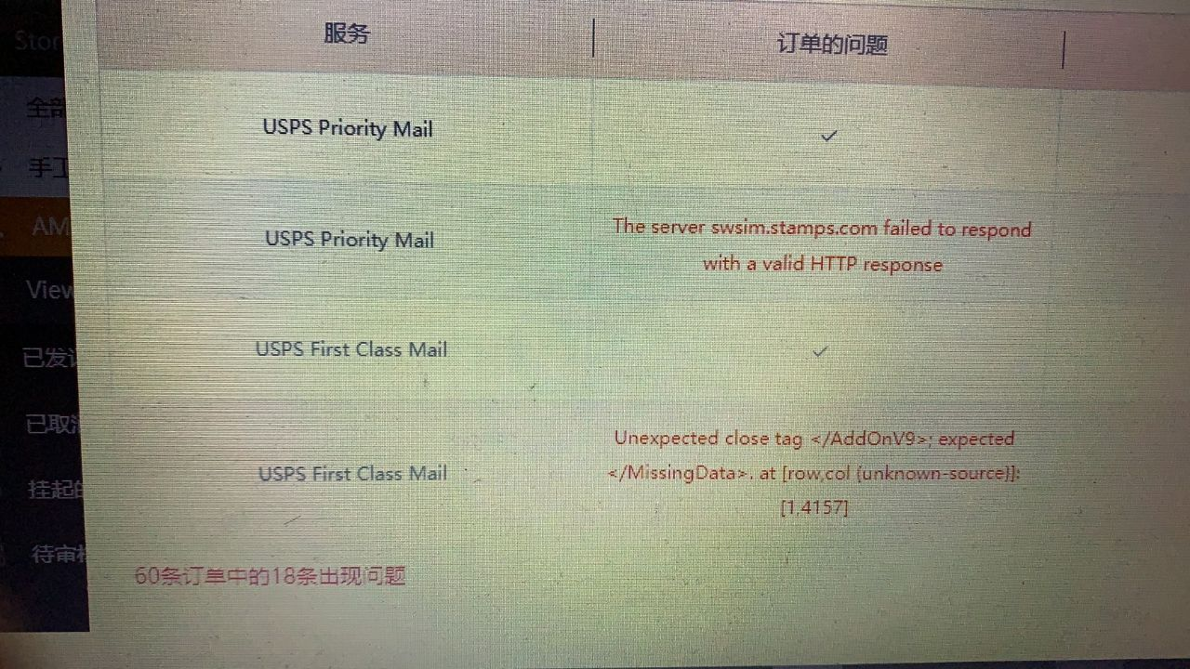

06-28-01 | 这些fedex单在系统查有单号，没上传成功 | cuiyan |  | Amy | 已处理
06-28-02 | 这三单没上传成功，系统里有单号 | cuiyan |  | yule | 已特殊处理
 | @余乐 账单上传完了，也麻烦重算一下余额吧
 | 一个账号一个账号传。传不成功的找原因
 | 余额现在只能针对具体的一个人修。如果全系统修复要跑很久
06-28-03 |  | bug |  | Amy

06-29-01 | IOS后台登陆不了 | bug |  | 江茫
06-29-02 | 1845125899@qq.com Phonefixca客户这个店铺两个单一直拉不进来，换了拉单接口的客户111-4079234-3837067 112-4669819-0605816 |  |  | 范晓飞 | 商品没有尺寸重量信息

06-30-01 | ezeeship.com unkown host | flora | Buggest | fanxiaofei | edit host
06-30-02 | 新方式拉单问题 | ariel | bug | fanxiaofei
06-30-03 | business-postage 时间显示问题 |  |  |  | 滚动条是有三条
06-30-04 | 多个用户反馈拉单问题 |  |  | 范晓飞 | 1. 新方式问题 & 2. shipstation队列阻塞问题
06-30-05 |  |  |  | 余乐 | 子系统用户充值扣费了

06-30-06 | trump@ledsion.com这个客户hold状态的单子客户端显示是11122.84，我们导出来是11062.99 |  |  | 余乐 | holdingAmount 没问题
06-30-07 | zespzesp问题 |  |  | 范晓飞 | 加报文

07-01-01 | 这个客户是子系统的，客户充值后，没有从子系统减 | 崔艳 |  | 范晓飞&余乐 | 脏读问题
07-01-02 | guangri9@yahoo.com这个客户我查了他的账单，从6月17号充值200,账单实际高于预估的差额只有30多美金，客户的欠费70多不知道怎么来的 | Ariel |  | 余乐 | 6月28号上传了这一单多包裹的后面的2个箱子，一个箱子35多
07-01-03 | shipstation拉单不进 |  |  | 范晓飞 | concurrency配置
07-01-04 | guixiangamos@400pao.onaliyun.com这个客户使用易仓对接我们的，在我们平台打单返回面单经常出现报错，他在其他平台的返回都正常，我们跟易仓对接这块功能还正常吗 |  |  | 范晓飞 | open-api线程池参数修改

07-02-01 | Shipstation不能拉单 |  |  | 范晓飞 | 定时任务导致
07-02-02 | info@chiuer.com 这个客户拉单说有漏单 |  |  |  | Amazon拉单ezeeship报错

07-03-01 | Fedex Express取件的的这个确认码取值不对， 这个数字提交过去承运商那边说是无效的 |  |  | 彭程程 | ？
07-03-02 | 余额需要重新算
07-03-03 | 加地址
07-03-04

June-IMPORT-Rate
问题点：
1. 预估跟打单金额不一致 | 陶佩
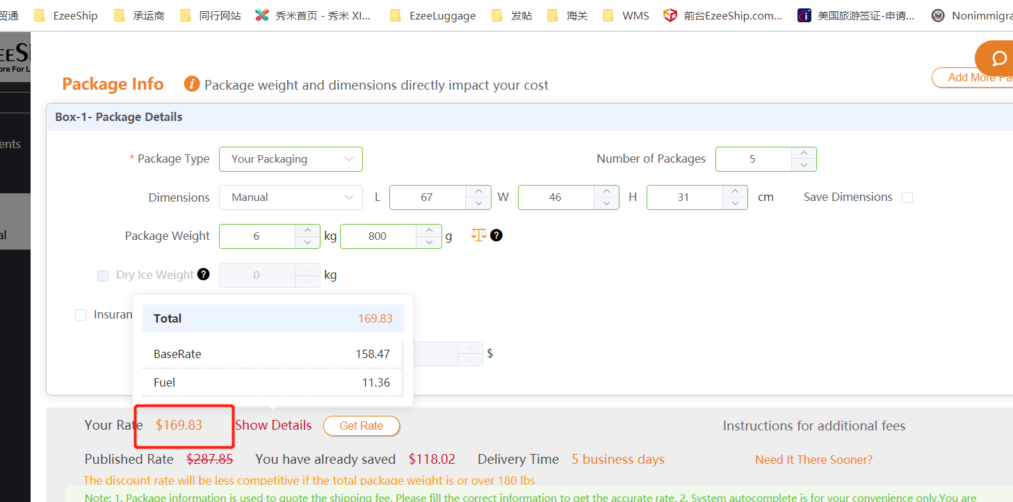

2. 测试环境测的 CSD4 1Z6702A20322552958 同样的地址尺寸 跟正式环境的价格测试出来也不一样， 预估跟打单冻结也不一样

3. 61290989800521310184 这单价格也不对，麻烦看接口数据返回的成本价
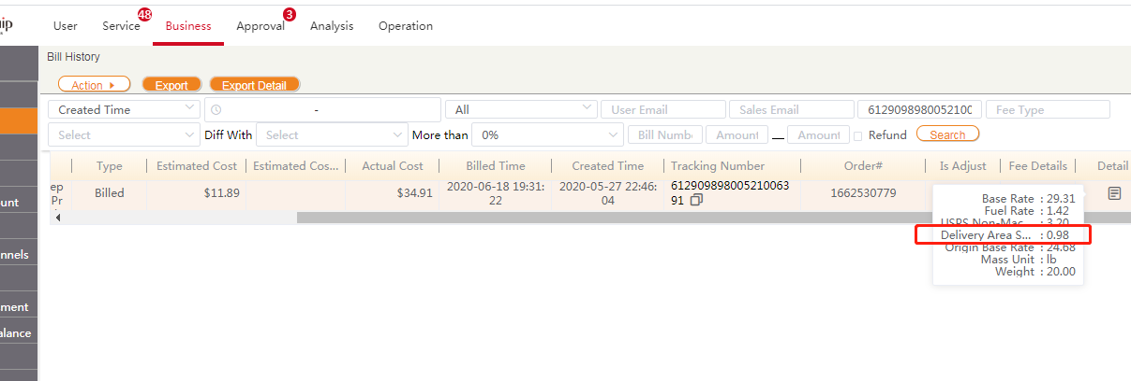

4. 61290989800521012842 61290989800520975933这些订单之前预估都没有预估出来SPS Non-Mach Surcharge:$3.20费用 1Z6X52X30316841231 预估的时候没出来24美金的额外费

5. Fedex eda账号，麻烦查看这些单账单没有返回zespzesp字段的原因

